기본작업-1
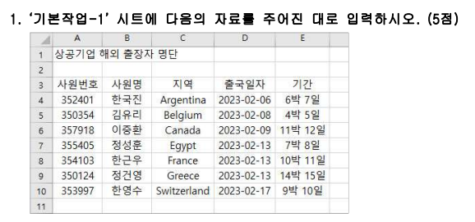
상공기업 해외 출장자 명단

계산작업
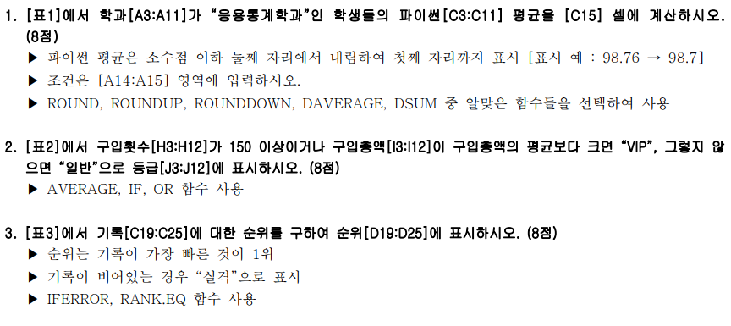
[표1] | 제품판매현황 |  |  |  |  | [표2] | 회원관리현황
학과 | 성명 | 파이썬 | C언어 | JAVA |  | 회원코드 | 구입횟수 | 구입총액 | 등급
전자공학과 | 이재석 | 90 | 95 | 92 |  | HP-A-01 | 94 | 1,382,000
응용통계학과 | 이정현 | 80 | 85 | 90 |  | HP-A-02 | 156 | 1,794,000
컴퓨터공학과 | 김민종 | 84 | 91 | 86 |  | HP-A-03 | 83 | 1,652,000
전자공학과 | 안민주 | 88 | 83 | 82 |  | HP-A-04 | 248 | 4,950,000
응용통계학과 | 정다은 | 92 | 94 | 95 |  | HP-A-05 | 77 | 1,223,000
컴퓨터공학과 | 송민석 | 79 | 72 | 73 |  | HP-A-06 | 64 | 978,000
컴퓨터공학과 | 한승연 | 90 | 83 | 86 |  | HP-A-07 | 85 | 2,460,000
응용통계학과 | 강태구 | 82 | 85 | 80 |  | HP-A-08 | 173 | 2,961,000
전자공학과 | 박하영 | 76 | 77 | 71 |  | HP-A-09 | 59 | 889,000
 |  |  |  |  |  | HP-A-10 | 67 | 1,067,000
<조건>
 |  | 응용통계학과 학생들의 파이썬 평균 |  |  |  | [표4] | 모델별 매출현황
 |  |  |  |  |  | 모델코드 | 분류 | 판매량 | 매출액
 |  |  |  |  |  | MP-12AD | 국내 | 60
[표3] | 사내 하프 마라톤 |  |  |  |  | TH-25LD | 국외 | 75
참가번호 | 선수명 | 기록 | 순위 |  |  | DC-72TG | 국내 | 80
10001 | 이종혁 | 1:25:14 |  |  |  | TH-81BE | 국외 | 70
10002 | 박준형 | 1:38:07 |  |  |  | MP-33PA | 국내 | 95
10003 | 김희재 | 1:41:52 |  |  |  | DC-94SN | 국내 | 65
10004 | 김한순 | 1:22:27
10005 | 고회식 | 1:26:33 |  |  |  | <판매단가표> |  |  | (단위 : 천원)
10006 | 지승대 |  |  |  |  | 코드 | MP | TH | DC
10007 | 박해수 | 1:37:19 |  |  |  | 판매단가 | 400 | 350 | 300

[표5] | 문화센터 출석현황
수강자명 | 1주차 | 2주차 | 3주차 | 4주차 | 출석률
남종완 | O | O | O | O
홍소율 |  | O | O | O
박이준 | O | O | O | O
문하준 | O |  | O | O
노윤혁 | O | O |  | O
우영희 | O | O | O | O
박윤도 | O | O | O | O
권채안 | O |  | O
김선호 | O | O | O | O

분석작업-2
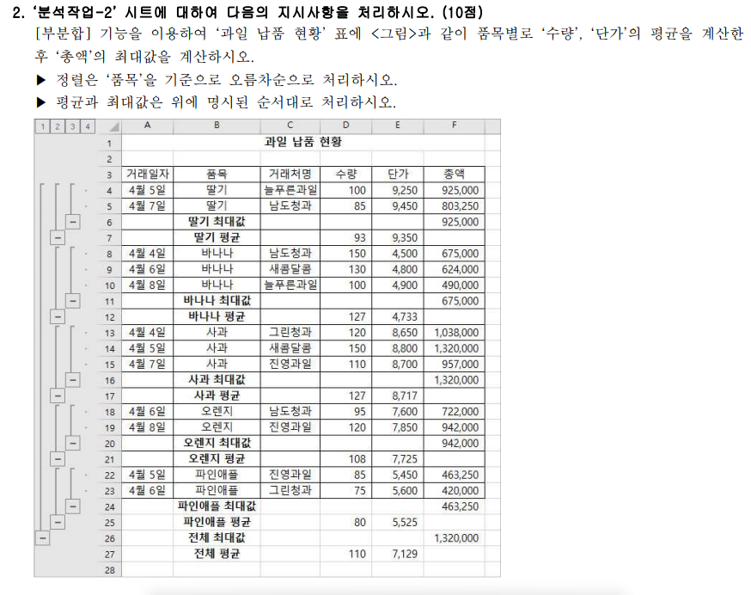
과일 납품 현황

거래일자 | 품목 | 거래처명 | 수량 | 단가 | 총액
4월 4일 | 사과 | 그린청과 | 120 | 8,650 | 1,038,000
4월 4일 | 바나나 | 남도청과 | 150 | 4,500 | 675,000
4월 5일 | 파인애플 | 진영과일 | 85 | 5,450 | 463,250
4월 5일 | 사과 | 새콤달콤 | 150 | 8,800 | 1,320,000
4월 5일 | 딸기 | 늘푸른과일 | 100 | 9,250 | 925,000
4월 6일 | 오렌지 | 남도청과 | 95 | 7,600 | 722,000
4월 6일 | 바나나 | 새콤달콤 | 130 | 4,800 | 624,000
4월 6일 | 파인애플 | 그린청과 | 75 | 5,600 | 420,000
4월 7일 | 사과 | 진영과일 | 110 | 8,700 | 957,000
4월 7일 | 딸기 | 남도청과 | 85 | 9,450 | 803,250
4월 8일 | 오렌지 | 진영과일 | 120 | 7,850 | 942,000
4월 8일 | 바나나 | 늘푸른과일 | 100 | 4,900 | 490,000

매크로작업
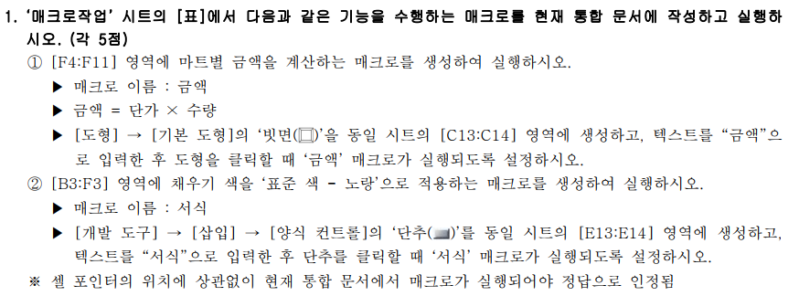
마트별 제품 판매현황

마트 | 제품 | 단가 | 수량 | 금액
유명마트 | 신선우유 | 1,200 | 25
한국마트 | 초코우유 | 1,500 | 15
서울마트 | 튼튼우유 | 1,800 | 10
대청마트 | 칼슘우유 | 1,400 | 20
상공마트 | 아이우유 | 1,600 | 25
대성마트 | 딸기우유 | 1,500 | 30
하나마트 | 멸균우유 | 1,700 | 15
바른마트 | 건강우유 | 1,900 | 20

차트작업
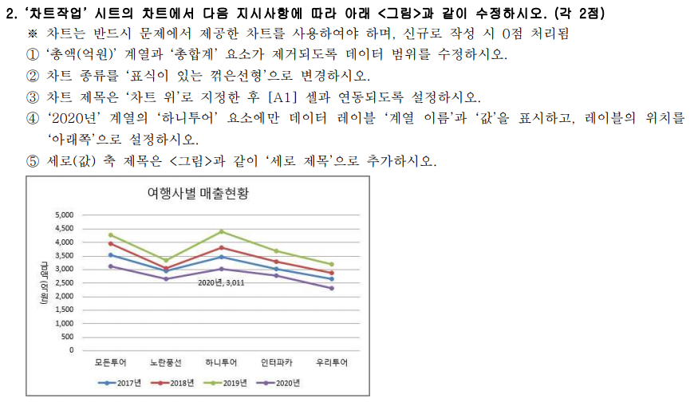
여행사별 매출현황

여행사 | 2017년 | 2018년 | 2019년 | 2020년 | 총액(억원)
총합계 | 15,628 | 16,989 | 18,883 | 13,862 | 65,362
모든투어 | 3,531 | 3,957 | 4,267 | 3,124 | 14,879
노란풍선 | 2,957 | 3,048 | 3,348 | 2,655 | 12,008
하니투어 | 3,469 | 3,814 | 4,399 | 3,011 | 14,693
인터파카 | 3,017 | 3,297 | 3,687 | 2,764 | 12,765
우리투어 | 2,654 | 2,873 | 3,182 | 2,308 | 11,017

